Hoja1
PRODUCCIONES DEKORARTE SAS
NIT. 900,645,501-1
TEL 467 4072
Departamento: Herramientas Dokorarte .
No. | IMAGEN | DESCRIPCION | ESTADO | # | VALOR | ANOTACIONES
1 |  | Regla | Bueno | 1 | - | -
2 |  | Formón | Perfecto | 1 | - | -
3 |  | Cincel | Bueno | 1 | - | -
4 |  | Lima | Regular | 1 | - | Está doblado
5 | 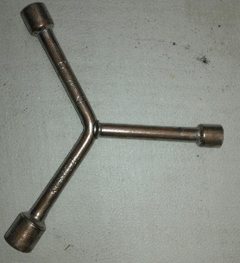 | Cruceta pequeña | Perfecto | 1 | - | -
6 |  | Espátula | Regular | 1 | - | Manchada de pintura
7 |  | Medidor con tiza | Perfecto | 1 | - | -
8 |  | Lima | Perfecto | 1 | - | -
9 |  | Lima | Regular | 1 | - | -
10 |  | Cincel | Bueno | 1 | - | -
11 |  | Herramienta | Perfecto | 1 | - | -
12 |  | Pendulo | Perfecto | 1 | - | -
13 |  | Mandril | Bueno | 1 | - | -
14 |  | Medidor con tiza | Perfecto | 1 | - | -
15 |  | Lima | Bueno | 1 | - | -
16 |  | Llave de tubo | Perfecto | 1 | - | -
17 |  | Mazo | Bueno | 1 | - | -
18 |  | Pata de cabra | Perfecto | 1 | - | -
19 |  | Herramienta | Perfecto | 1 | - | -
20 |  | Abre-Valdes | Bueno | 1 | - | Manchado de pintura
21 | 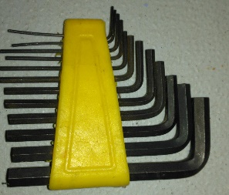 | Llaves Bristol | Perfecto | 12 | - | -
22 | 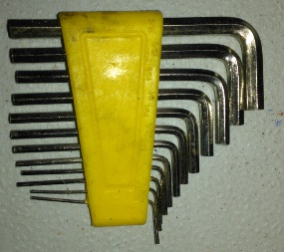 | Llaves Bristol | Perfecto | 12 | - | -
23 | 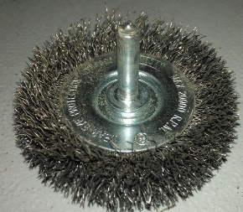 | Brillador metalico | Bueno | 1 | - | -
24 |  | Cepillo brillador | Perfecto | 1 | - | -
25 |  | Abre-Valdes | Perfecto | 1 | - | -
26 |  | Polea | Perfecto | 1 | - | -
27 |  | Llave | Perfecto | 1 | - | -
28 |  | Llave | Perfecto | 1 | - | -
29 |  | Espátula | Regular | 1 | - | Manchada de pintura
30 |  | Llave inglesa | Buena | 1 | - | Vieja pero 100% funcional
31 |  | Lima triangular | Buena | 1 | - | -
32 |  | Cincel | Buena | 1 | - | -
33 |  | Puntero | Bueno | 1 | - | -
34 |  | Careta | Bueno | 1 | - | -
35 |  | Careta | Bueno | 1 | - | -
36 |  | Careta | Bueno | 1 | - | -
37 |  | Careta | Bueno | 1 | - | -
38 | 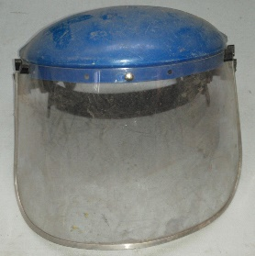 | Careta | Regular | 1 | - | -
39 | 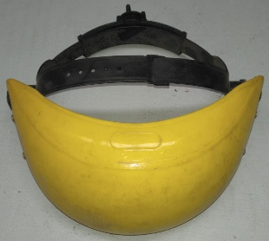 | Careta sin protector | Bueno | 1 | - | Sin plastico protector
40 | 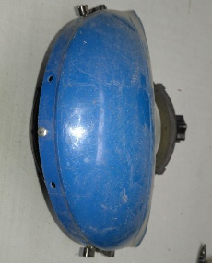 | Careta sin protector | Bueno | 1 | - | Sin plastico protector
41 |  | Llave 1/2 | Perfecto | 1 | - | -
42 |  | Calibrador | Perfecto | 1 | - | -
43 |  | Maleta porta-herramientas | Regular | 1 | - | -
44 |  | Iman | Regular | 1 | - | Dañado
45 |  | Rodilleras | Buenas | 1 | - | Un par
46 |  | Rodilleras | Regular | 1 | - | Un par, Estan rotas ambas
47 |  | Rodilleras | Regular | 1 | - | Un par. De diferente color. Manchadas de pintura
48 | 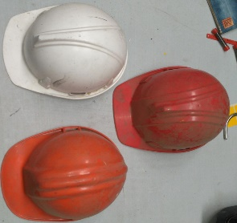 | Cascos | Bueno | 3 | - | -
49 |  | Pata de cabra | Perfecto | 1 | - | -
50 | 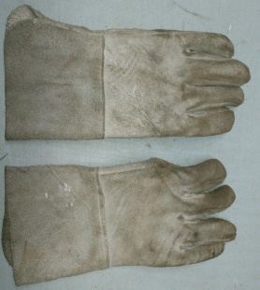 | Guantes de carnaza | Perfecto | 1 | - | Un par
51 |  | Taladro con complementos y estuche | Perfecto | 1/2 | - | Algunos faltantes en la caja
52 |  | Taladro con estuche y accesorio | Bueno | 1 | - | Con caja y mango adaptable
53 |  | Pistola de calor con accesorios | Perfecto | 1/3 | - | Con caja. 2 Boquillas. 1 herramienta.
54 | 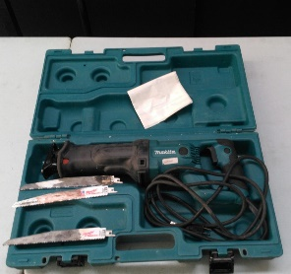 | Sierra espada | Perfecto | 1/3 | - | Con caja y 3 hojillas
55 |  | Caladora | Perfecto | 1 | - | Con hojilla
56 |  | Pulidora | Bueno | 1 | - | -
57 | 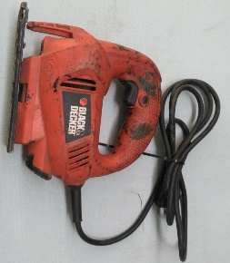 | Caladora | Bueno | 1 | - | Sola
58 |  | Lijadora circular | Bueno | 1 | - | -
59 |  | Lampara led | Regular | 1 | - | No enciende
60 |  | Caja con puntas destornilladoras | Perfecto | 1/21 | - | 21 piezas
61 | 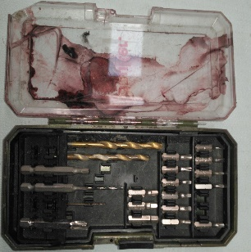 | Caja con puntas. | Bueno | 1/21 | - | Le faltan algunas piezas. Tiene 21.
62 |  | Nivel | Perfecto | 1 | - | -
63 |  | Chupa | Perfecto | 1 | - | En su caja
64 |  | Gafas de seguridad | Perfecto | 6 | - | -
65 |  | Taladro | Bueno | 1 | - | Con escuche
66 |  | Linternas policiacas | Perfecto | 2 | - | -
67 |  | Protectores de oidos | Perfecto | 6 | - | -
68 | 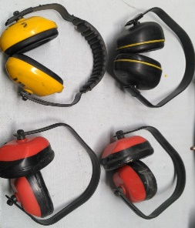 | Protectores de oidos | Perfecto | 4 | - | -
69 |  | Hacha | Perfecto | 1 | - | -
70 | 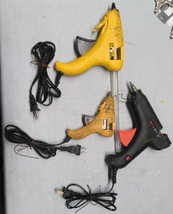 | Pistolas de silicona | Perfecto | 3 | - | Diferentes tamaños
71 | 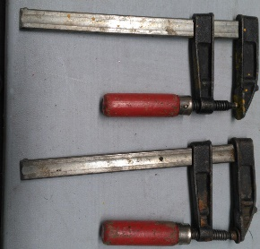 | Prensas | Bueno | 2 | - | -
72 | 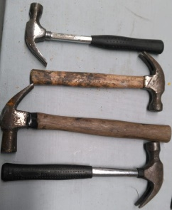 | Martillos | Perfecto | 4 | - | -
73 |  | Masos | Bueno | 2 | - | 1 plastico. 1 metalico
74 |  | Destornilladores estrella | Bueno | 6 | - | Diferentes tamaños
75 |  | Destornilladores planos | Bueno | 14 | - | Diferentes tamaños
76 |  | Destornillador | Bueno | 1 | - | -
77 |  | Tester | Bueno | 1 | - | -
78 |  | Serruchos | Buenos | 2 | - | -
79 |  | Serruchos | Buenos | 2 | - | -
80 |  | Serruchos | Buenos | 2 | - | -
81 |  | Serruchos | Bueno | 2 | - | -
82 | 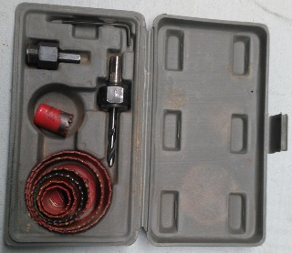 | Copa-sierras | Bueno | 1/2/7 | - | 1 llave bristol. 2mandriles. 7copas.
83 |  | Cinchas | Perfecto | 8 | - | -
84 |  | Destornillador plano | Bueno | 1 | - | -
85 | 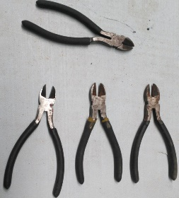 | Cortafrios | Bueno | 4 | - | -
86 | 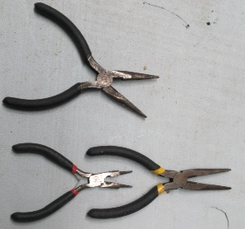 | Pinzas | Perfecto | 3 | - | 2pinzas. 1dobla-cables
87 |  | Alicates | Bueno | 3 | - | -
88 | 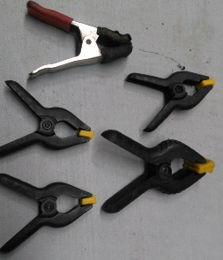 | Prensas pequeñas | Bueno | 5 | - | Diferentes tamaños
89 |  | Destornilladores planos | Bueno | 2 | - | -
90 | 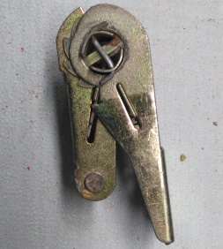 | Cincha | Bueno | 1 | - | Sin lazo
91 |  | Martillo | Bueno | 1 | - | -
92 |  | Puntas de estrella para taladro | Perfecto | 5 | - | Nuevas
93 |  | Herramientas varias | Bueno | +10 | - | -
94 |  | Grapadora | Regular | 1 | - | Le falta el resorte.
95 | 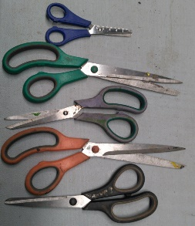 | Tijeras | Bueno | 5 | - | -
96 |  | Pistola de silicona liquida | Perfecto | 1 | - | -
97 |  | Palustre | Bueno | 1 | - | -
98 |  | Espatula | Bueno | 1 | - | Pequeña
99 |  | Espatula | Bueno | 1 | - | Grande
100 |  | Medidor | Perfecto | 1 | - | -
101 |  | Calibrador | Bueno | 1 | - | Un poco oxidado.
102 |  | Escuadra | Bueno | 1 | - | Oxidada
103 | 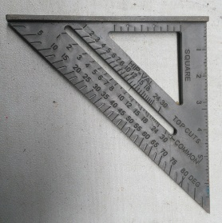 | Escuadra | Perfecto | 1 | - | De plastico
104 |  | Metro 30M | Perfecto | 1 | - | -
105 |  | Segueta | Buena | 1 | - | Con hojilla

